location évènementielle à faire
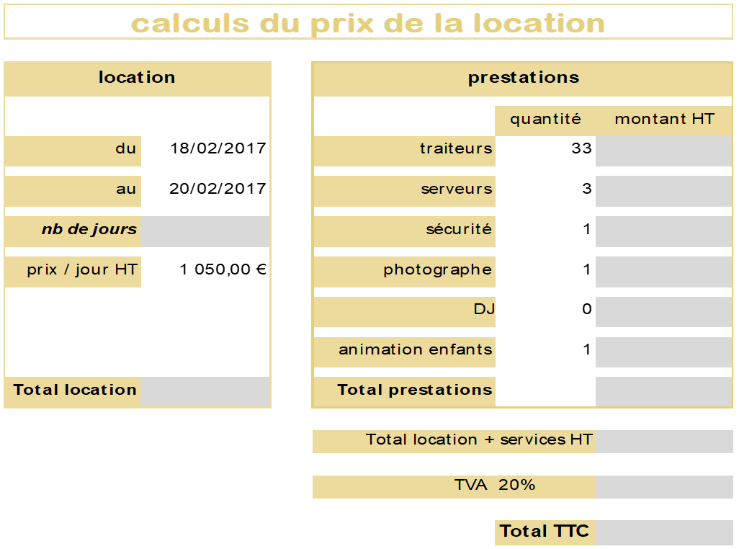
calculs du prix de la location

Consignes :
Vous êtes chargé de la location d'un relai château pour des séminaires, mariage …
Reproduire, à peu près, le modèle fourni dans la feuille "location évènementielle à faire", le début a déjà été saisi.
Effectuer les calculs dans les cellules grises, la feuille "tarifs des prestations" doit servir.
Mettre les valeurs suivantes : du 18/02/17 au 20/02/17, traiteurs pour 33 personnes, 3 serveurs, 1 agent de sécurité, 1 photographe, 0 DJ et 1 animation pour enfants. Vous devriez avoir 14 186,40 €.
Location | Prestations

 |  | quantité | montant HT
du | traiteurs

au | serveurs

